Estadísticas
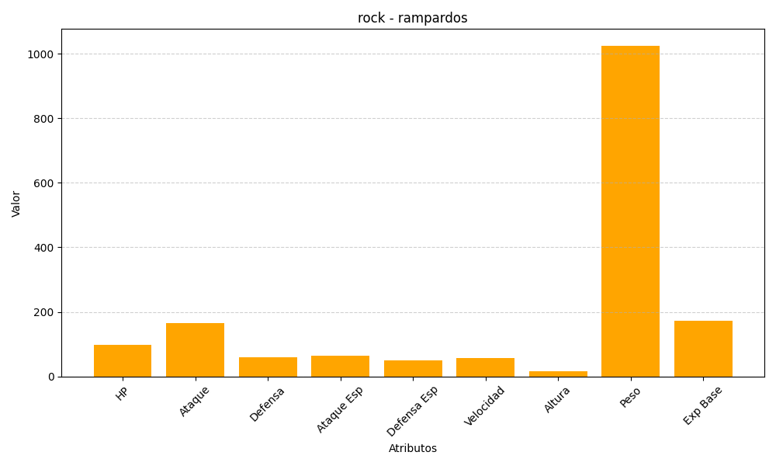
ID | Nombre | Tipo | HP | Ataque | Defensa | Ataque Especial | Defensa Especial | Velocidad | Altura | Peso | Experiencia Base
409 | rampardos | rock | 97 | 165 | 60 | 65 | 50 | 58 | 16 | 1025 | 173

